动物
 |  |  |  |  | 栖息地
名称 | 参考图 | 胆小 | 被动攻击 | 主动攻击 | 雅丹 | 绿洲 | 沙漠 | 盐湖
野驴 | 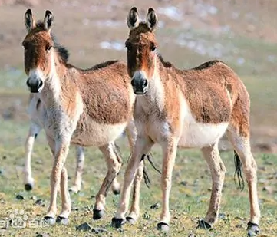 | 胆小 |  |  | 雅丹 | 绿洲 |  |  | 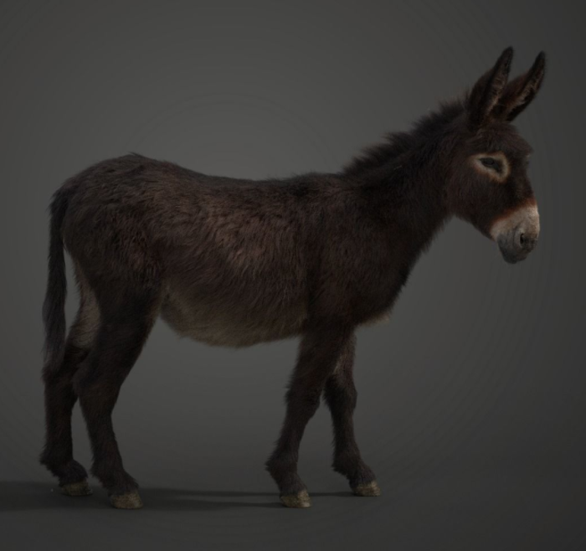 | 影视级别带动画 | 需要插毛 | https://www.cgtrader.com/3d-models/animals/mammal/donkey-summer-with-2-animations-vfx-grace
骆驼 | 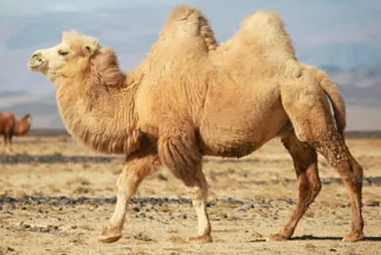 | 胆小 |  |  | 雅丹 | 绿洲 | 沙漠 |  | 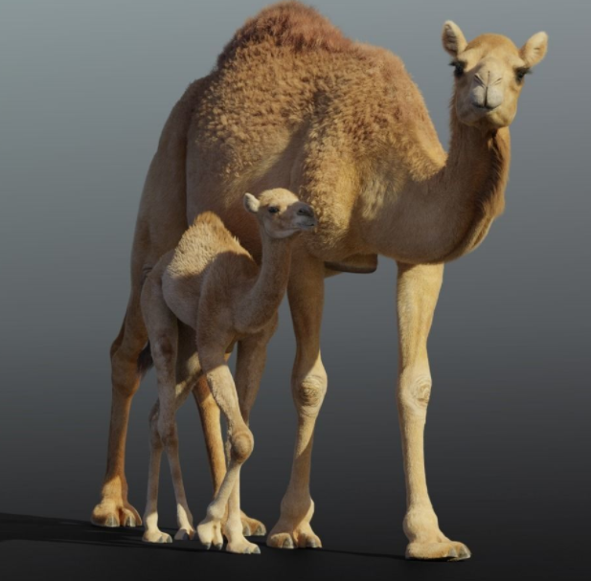 | 影视级别带动画 | 需要插毛 | https://www.cgtrader.com/3d-models/animals/mammal/camel-and-camel-baby-animated
鬣狗 | 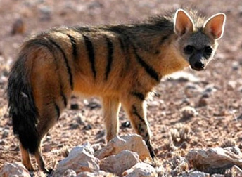 |  |  | 主动攻击 | 雅丹 | 绿洲 |  |  | 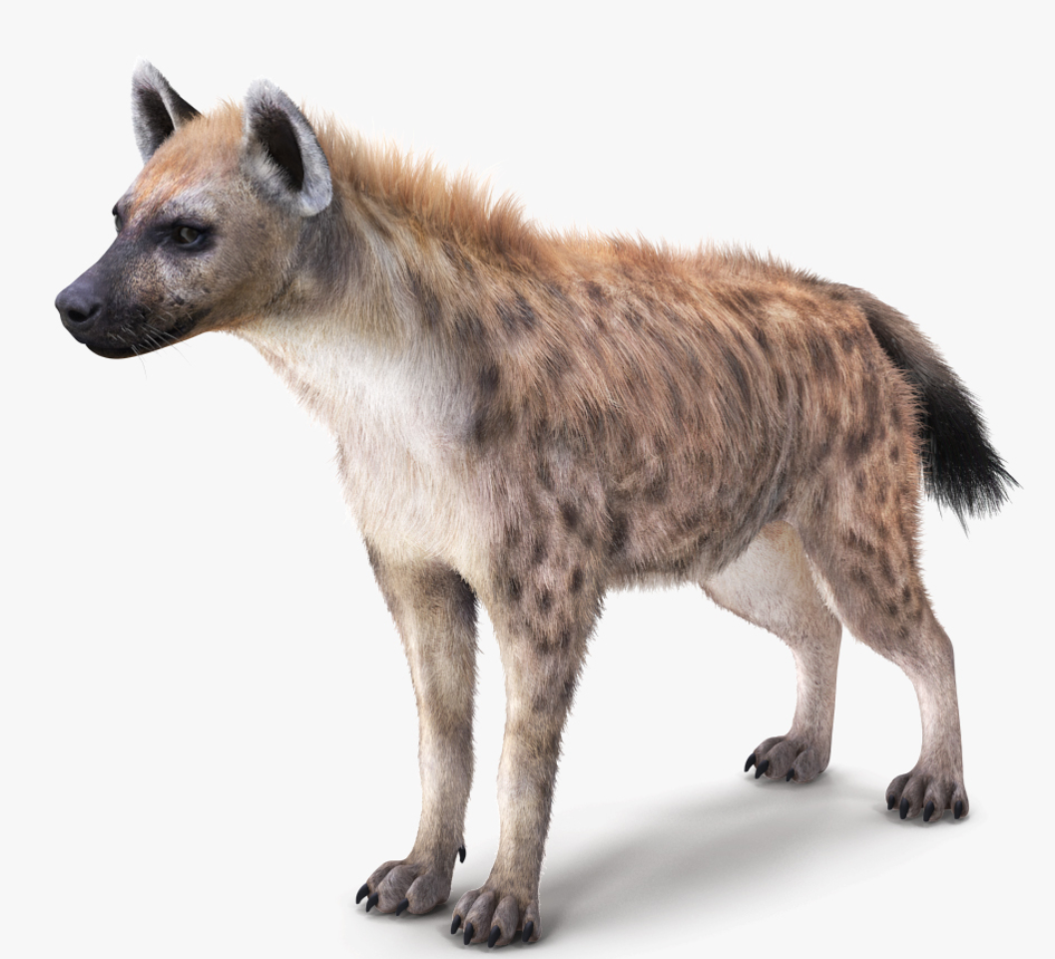 | 带动画 | 需要插毛 | https://www.turbosquid.com/3d-models/3d-fur-rigged-hyena-model-1712822
响尾蛇 | 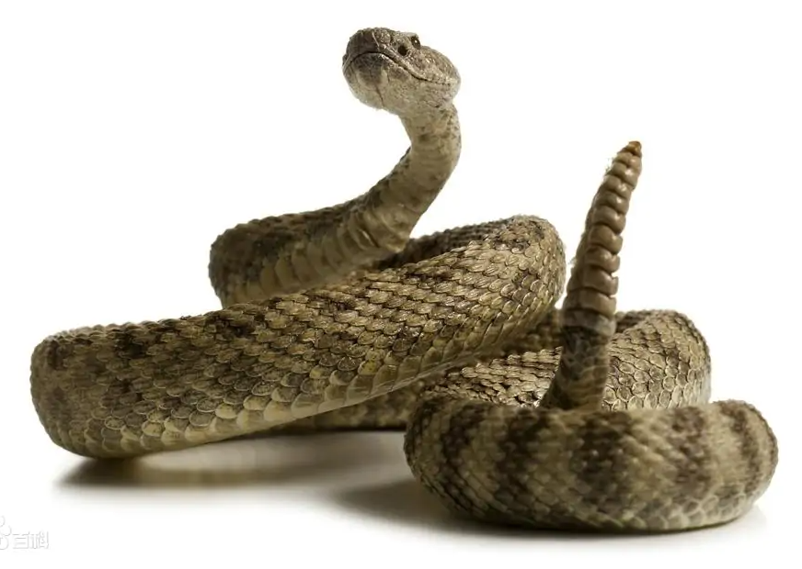 |  |  | 主动攻击 | 雅丹 |  | 沙漠 |  | 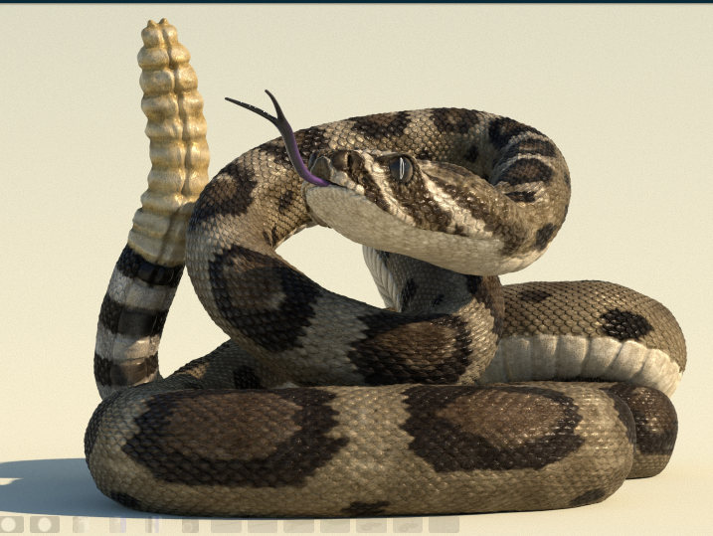 | 带动画 |  | https://www.turbosquid.com/3d-models/rattlesnake-rigged-animated-3d-1720532
巨蜥 | 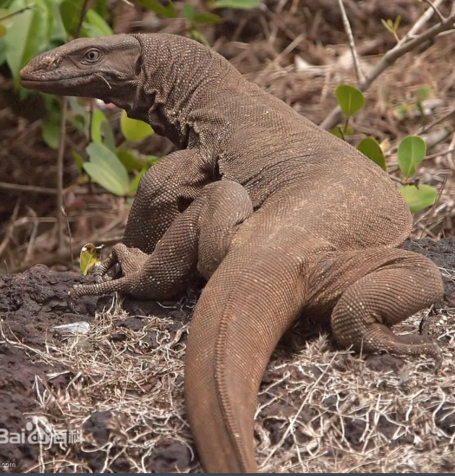 |  | 被动攻击 |  | 雅丹 |  | 沙漠 | 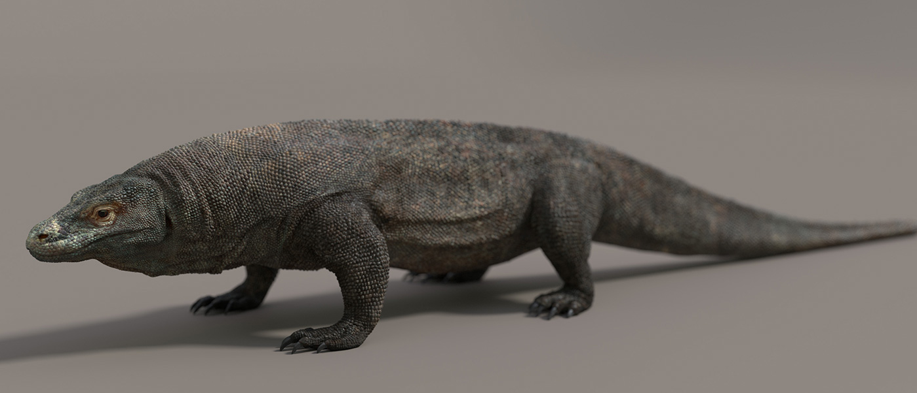 |  | 影视级别带动画 |  | https://www.turbosquid.com/3d-models/komodo-dragon-3d-obj/761318 蜥蜴1
火烈鸟 | 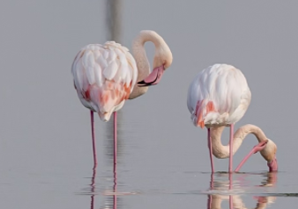 |  | 被动攻击 |  |  |  |  | 盐湖 | 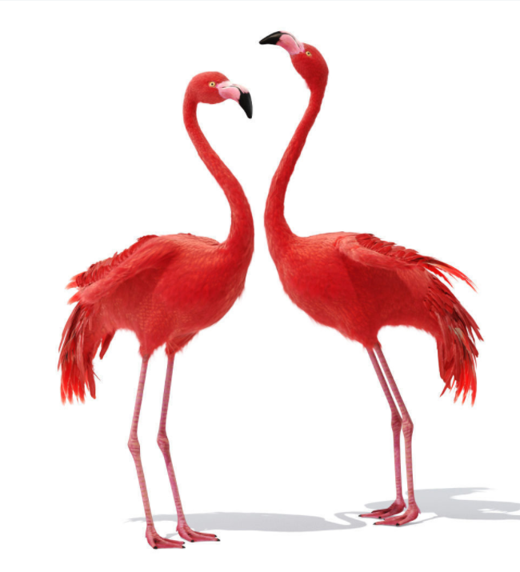 | 带动画 | 需要插毛 | https://www.cgtrader.com/3d-models/animals/bird/flamingo-858dc50d-de36-40b6-8d9d-67cb9643ba5b
绿头鸭 | 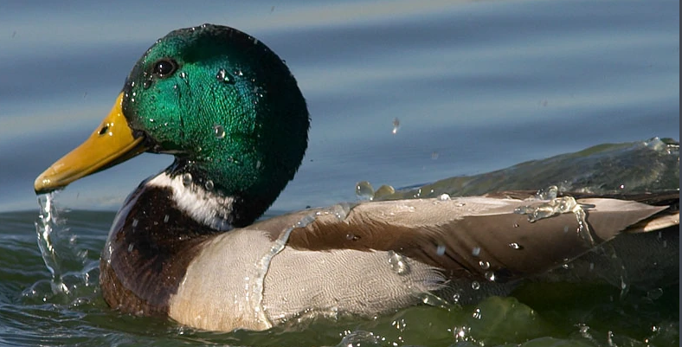 | 胆小 |  |  |  | 绿洲 |  | 盐湖 | 有
秃鹫 | 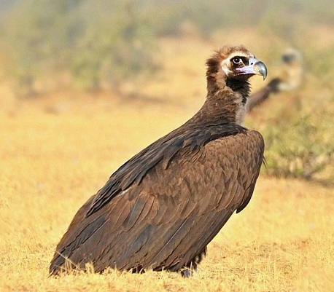 |  | 被动攻击 |  | 雅丹 |  |  | 盐湖 | 有
黄金车轮蛛 | 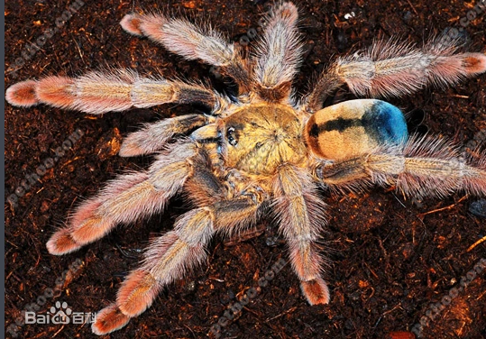 |  |  |  |  |  |  |  | 有
巨蝎 | 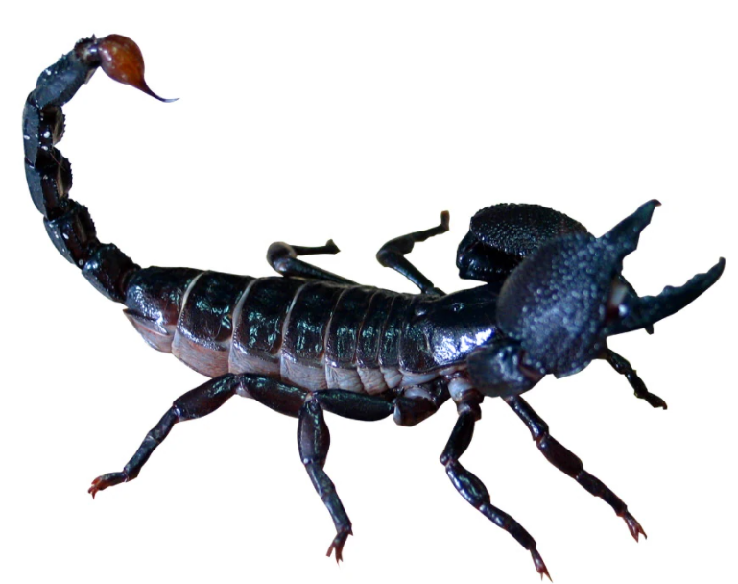 |  |  | 主动攻击 | 雅丹 |  | 沙漠 |  | 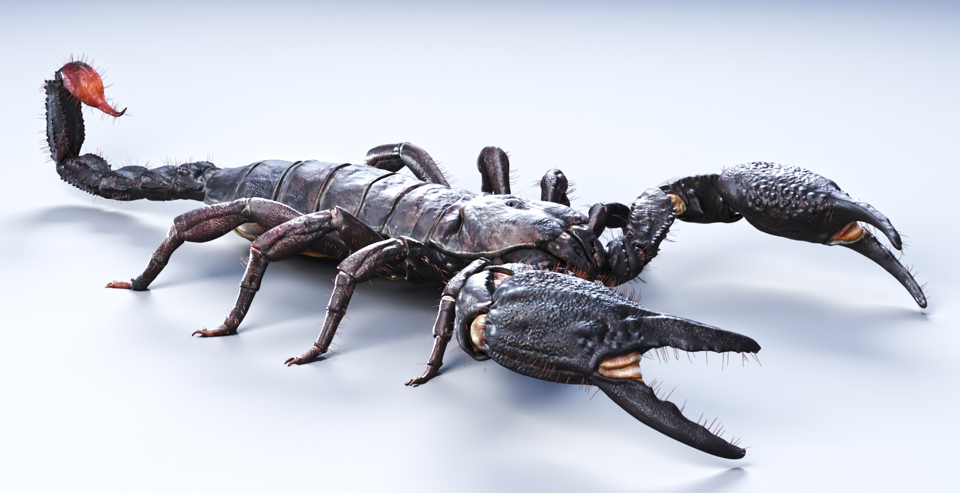 | 精度高，影视级别 |  | https://www.turbosquid.com/3d-models/emperor-scorpion-3d-model-1216480

Sheet2
 | 以下资源暂时不做
野牛 |  | 胆小 |  |  | 雅丹 | 绿洲
荒漠大角羊 | 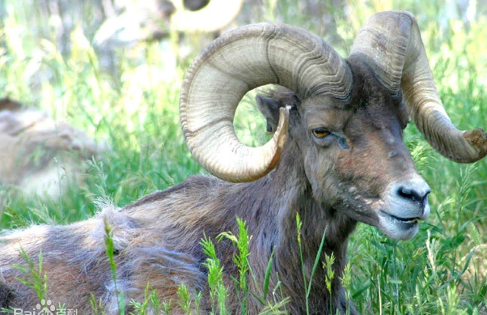 |  | 被动攻击 |  | 雅丹 | 绿洲 | 沙漠

沙漠狮 |  |  |  | 主动攻击 |  | 绿洲
 | 以下资源已有
沙狐 | 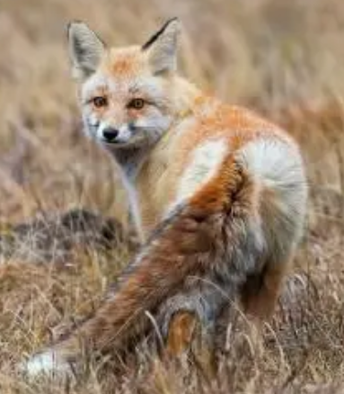 |  | 被动攻击 |  | 雅丹 | 绿洲 | 沙漠
沙漠狼 | 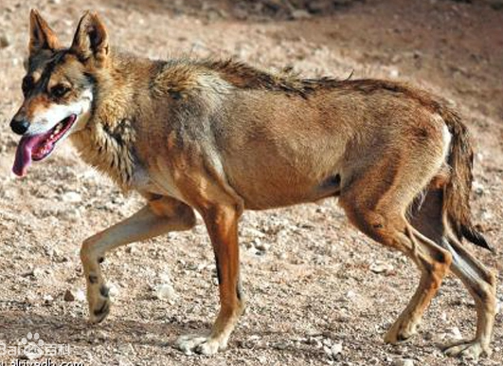 |  |  | 主动攻击 | 雅丹 |  | 沙漠
鳄鱼 |  |  |  | 主动攻击 | 雅丹
戈壁熊 | 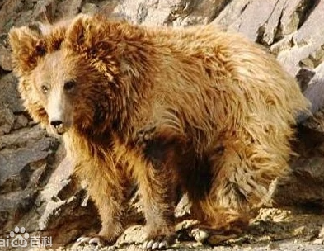 |  |  | 主动攻击 |  | 绿洲

